Узб
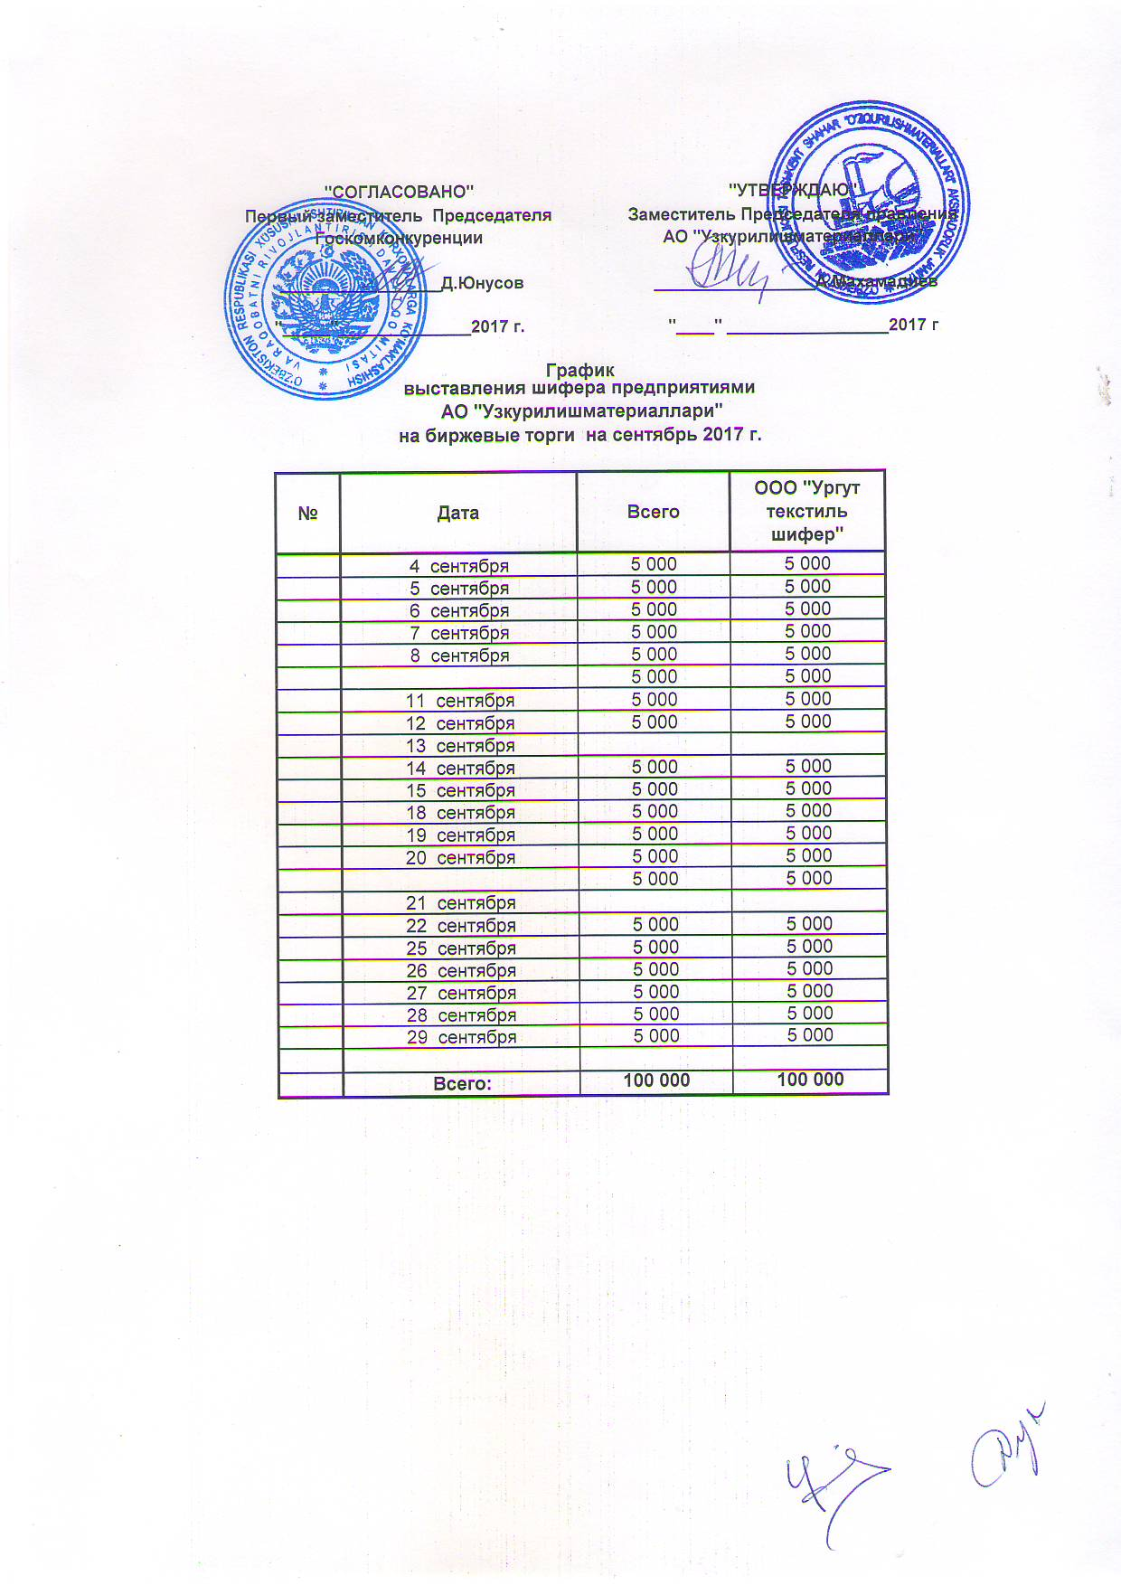
2017 йил сентябрь ойида Узкурилишмоллари АЖ корхоналари томонидан биржа савдоларига сотувга қўиладиган шифер маҳсулоти миқдорлари (кунлиг) ЖАДВАЛИ

№ | Сана | ЖАМИ | Ургут текстиль шифер МЧЖ
 | 2017-09-04 | 5,000 | 5,000
 | 2017-09-05 | 5,000 | 5,000
 | 2017-09-06 | 5,000 | 5,000
 | 2017-09-07 | 5,000 | 5,000
 | 2017-09-08 | 5,000 | 5,000

 | 2017-09-11 | 5,000 | 5,000
 | 2017-09-12 | 5,000 | 5,000
 | 2017-09-13 | 5,000 | 5,000
 | 2017-09-14 | 5,000 | 5,000
 | 2017-09-15 | 5,000 | 5,000
 | 2017-09-18 | 5,000 | 5,000
 | 2017-09-19 | 5,000 | 5,000
 | 2017-09-20 | 5,000 | 5,000

 | 2017-09-21 | 5,000 | 5,000
 | 2017-09-22 | 5,000 | 5,000
 | 2017-09-25 | 5,000 | 5,000
 | 2017-09-26 | 5,000 | 5,000
 | 2017-09-27 | 5,000 | 5,000
 | 2017-09-28 | 5,000 | 5,000
 | 2017-09-29 | 5,000 | 5,000

 | ЖАМИ | 100,000 | 100,000

